Hoja1
2024-05-24

LA PAZ 28 - HAEDO 4460-2005
BUENOS AIRES luquearti@gmail.com
____________________________________________________________________________________
"RODILLOS”
"DE 22 Y 17"

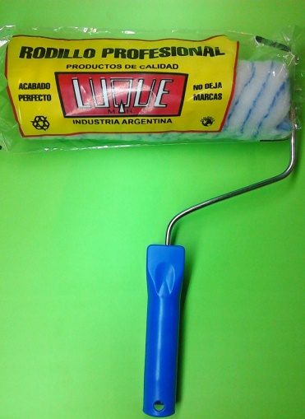
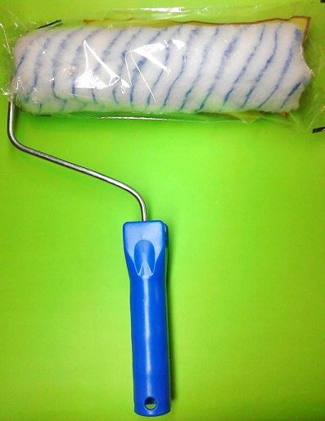
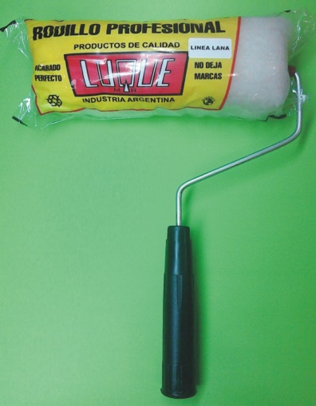

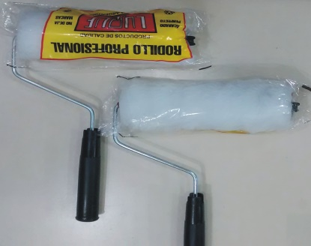

COD. | DESCRIPCION | PRECIO
RLE-100 | RODILLO LANA ESPECIAL BLANCO Nº17 | 2137.000
RLE-101 | RODILLO LANA ESPECIAL BLANCO Nº22 | 2322.000
RSL-100 | RODILLO SIMIL LANA Nº17 | 1638.000
RSL-101 | RODILLO SIMIL LANA Nº22 | 1726.000
RSL-110 | RODILLO ANTIGOTA Nº17 | 1750.000
RSL-111 | RODILLO ANTIGOTA Nº22 | 1861.000
RPC-100 | RODILLO POLIESTER COMÚN Nº17 | 1876.000
RPC-101 | RODILLO POLIESTER COMÚN Nº22 | 2052.000

Precio x C/U
Envase: x 12 unidades

N

